Folga_Con
 |  |  |  |  | Cálculo da folga nas tampas de rolamentos cônicos

Este cálculo é válido para o seguinte tipo rolamento:
MONTAGEM EM "X"
MONTAGEM EM "O"
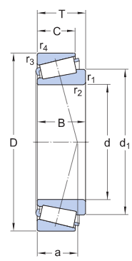
FIGURA 1
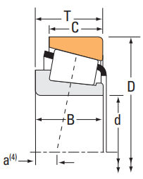
"a" negativo indica que o ponto de pressão está dentro do cone (anel interno)
FIGURA 2
 |  |  |  |  |  |  |  |  | FIGURA 1 | X
 |  |  |  |  |  |  |  |  | FIGURA 2 | O

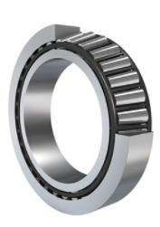

$$℃^{−1}$$
Material | Coeficiente de dilatação linear
Aço | 0.000011 |  |  | Preencher células em amarelo
Alumínio | 0.000024 |  |  | ROLAMENTO 1
Ferro Fundido | 0.000012 |  |  | Código do rolamento 1 |  | E33111
 |  |  |  | Dimensão a do rolamento 1 conforme figura |  | FIGURA 2 | mm
$$℃$$
ATENÇÃO:
Os diferentes catálogos indicam o valor de "a" de diferentes formas.
Rotação do eixo (rpm) |  | Temperatura |  | Dimensão a rolamento 1 |  | 7.5 | mm
De | Até (inclusive) | De | Até | Dimensão B do rolamento 1 |  | 30 | mm
0 | 300 | 5 | 10 | Dimensão m1 |  | 7.500 | mm
300 | 1200 | 10 | 20 | Dimensão d do rolamento 1 |  | 55.00 | mm
1200 | 2000 | 20 | 30 | Dimensão D do rolamento 1 |  | 95.00 | mm
MONTAGEM EM X
MONTAGEM EM O
2000 | 4000 | 30 | 40 | Diâmetro médio do rolamento 1 |  | 75.000 | mm
 |  |  |  | Valor de e do rolamento 1 |  | 0.37 | mm
 |  |  |  | Cotangente do ângulo α do rolamento 1 |  | 4.054 | mm | EXEMPLO DO CÁLCULO
 |  |  |  |  |  |  |  | CLIQUE SOBRE A IMAGEM
 |  |  |  | ROLAMENTO 2 |  |  |  | PARA ABRIR O ARQUIVO
 |  |  |  | Código do rolamento 2 |  | E33111
 |  |  |  | Dimensão a do rolamento 2 conforme figura |  | FIGURA 2 | mm
 |  |  |  | Dimensão a rolamento 2 |  | 7.5 | mm
 |  |  |  | Dimensão B do rolamento 2 |  | 30 | mm
 |  |  |  | Dimensão m2 |  | 7.500 | mm
 |  |  |  | Dimensão d do rolamento 2 |  | 55.00 | mm
 |  |  |  | Dimensão D do rolamento 2 |  | 95.00 | mm
 |  |  |  | Diâmetro médio do rolamento 2 |  | 75.000 | mm
 |  |  |  | Valor de e do rolamento 2 |  | 0.37 | mm
 |  |  |  | Cotangente do ângulo α do rolamento 2 |  | 4.054 | mm

 |  |  |  | CÁLCULOS
 |  |  |  | Distância L |  | 285.0 | mm
 |  |  |  | Montagem em |  | O
 |  |  |  | Distância Lo |  | 270.000 | mm
 |  |  |  | Material do eixo |  | Aço
$$℃^{−1}$$
 |  |  |  | Coeficiente de dilatação do material do eixo |  | 0.000011
 |  |  |  | Material da caixa |  | Aço
$$℃^{−1}$$
 |  |  |  | Coeficiente de dilatação do material da caixa |  | 0.000011
 |  |  |  | Rotação do eixo |  | 65.6 | rpm
$$℃$$
 |  |  |  | Diferença de temperatura eixo - caixa |  | 5
$$℃$$
 |  |  |  | Temperatura ambiente |  | 30
$$℃$$
 |  |  |  | Temperatura da caixa |  | 60
$$℃$$
 |  |  |  | Diferença de temperatura caixa - meio ambiente |  | 30
$$℃$$
 |  |  |  | Diferença de temperatura eixo - meio ambiente |  | 35
 |  |  |  | Dilatação linear do eixo |  | 0.104 | mm
 |  |  |  | Dilatação na direção do eixo do rolamento 1 |  | 0.059 | mm
 |  |  |  | Dilatação na direção do eixo do rolamento 2 |  | 0.059 | mm
 |  |  |  | Dilatação linear do eixo + rolamentos |  | 0.013 | mm
 |  |  |  | Dilatação linear da caixa |  | 0.089 | mm
 |  |  |  | Diferença entre as dilatações |  | -0.076 | mm
 |  |  |  | Folga necessária na tampa |  | -0.076 | mm
 |  |  |  | Tolerância da folga |  | +0,05 / -0,00 | mm
NOTA IMPORTANTE:
Se a folga for negativa significa que deve ser dado um pré-aperto.

